关系图
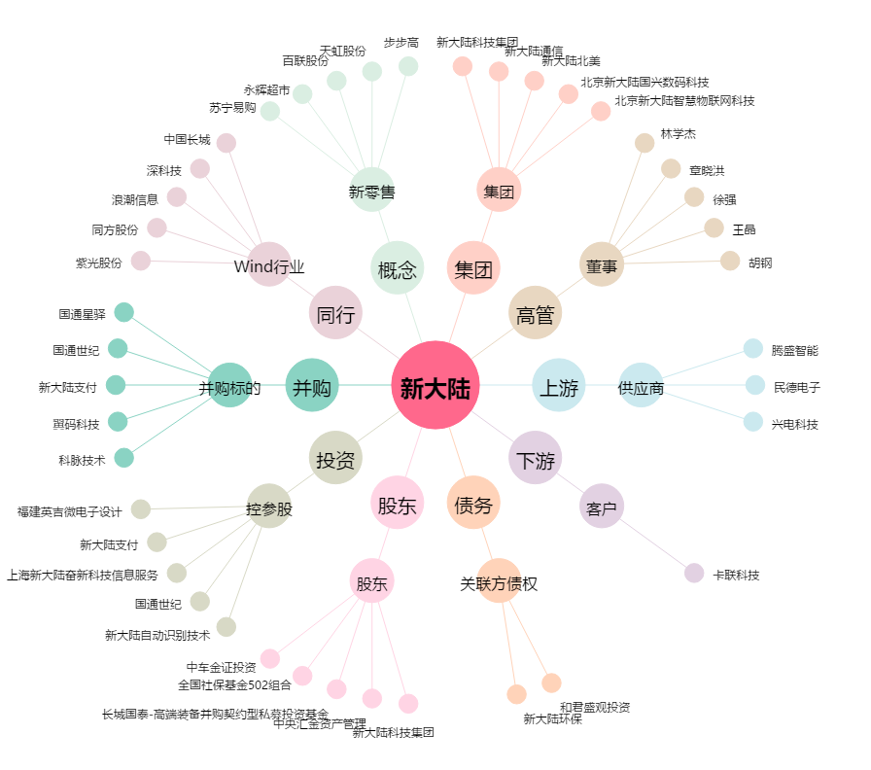
新大陆[000997.SZ] - 关系概览图

